상품제안서
미담천연소가죽명함지갑+원목수성펜세트 | 상품코드: F32984

 |  |  |  |  |  |  | 02-412-0044 | www.easy1.co.kr
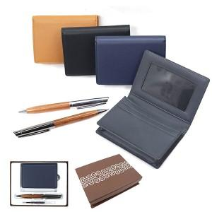

【상세/제작정보】 | 불박인쇄 금형비 별도

【인쇄/포장옵션】 | 레이저, 불박 / 한지자석케이스

【공급단가】 | 수량 | 100~ | 300~ | 500~ | 1,000~ | 3,000~
*VAT별도 | 단가 | 22,440원 | 22,060원 | 21,500원 | 21,130원 | 20,570원

【상품 URL】 | https://www.easy1.co.kr:443/src/goods_detail.php?gdno=32984

